尺码条
买卖双方根据下列条款定立本合同
辅料名称 | 颜色/图片 | 尺码 | 大货订购数（张） | 大货样（大货样单独放一个箱子里，寄客户办公室）
澳大利亚单 PP尺码条 大货 | 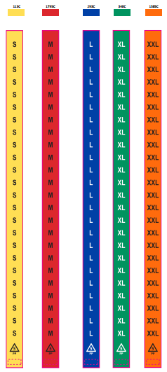 PP材质 material: 0.15mm PP with 1 adhesive strip Size:1.25" w x 25.5"l | S | 4800 | 20
 |  | M | 6700 | 20
 |  | L | 4900 | 20
 |  | XL | 4300 | 20
 |  | XXL | 250 | 20
澳大利亚单 PP尺码条-备用 |  | S | 300 | 20 | 备用尺码条单独放在一个箱子里面
 |  | M | 400 | 20
 |  | L | 300 | 20
 |  | XL | 250 | 20
 |  | XXL | 20 | 20
无开版费
合计 |  |  | 22220
大货交期：
交货地点： | 送到甲方指定地点。
运费结算： | 由乙方负责承担运输费用。
质量标准： | 测试要求：过COSTCO物理化学测试 不可有色差 腰封所粘双面胶粘性一定要好

明细
 |  | 订单数 | 含备次3% | 订购数
澳大利亚单 | S | 4604 | 4742 | 4800 | 57.9 | 0.22990112853
 | M | 6443 | 6636 | 6700 | 63.7 | 0.32173174873
 | L | 4712 | 4853 | 4900 | 46.6 | 0.23529411765
 | XL | 4087 | 4210 | 4300 | 90.4 | 0.2040846899
 | XXL | 180 | 185 | 250 | 64.6 | 0.0089883151903
澳大利亚单备用 | S | 275.88135424 |  | 300 | 24.1
 | M | 386.07809847 |  | 400 | 13.9
 | L | 282.35294118 |  | 300 | 17.6
 | XL | 244.90162788 |  | 250 | 5.1
 | XXL | 10.785978228 |  | 20 | 9.2
